箱唛扫码
Factory name (工厂名称)
PO. Number(订单号) | 83026-01
Style Code.(款号) | 8347-710
Product Code.(产品编号) | RECYCLE CARE LABEL RECYCLE COMPONENT LABEL | Carton No.(箱号):
Inner Packages(包装方式） | 2000pcs/ bundle | 1\1
SIZE/qty (尺码/数量) | 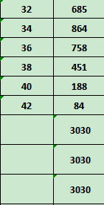
Carton Dimension（箱规） | 20*20*30 | Country of Origin：
Gross Weight（毛重） | 2.7kg | Made In China
Net Weight（净重） | 2.3kg
Remark（备注）

08347710829326
08347710829340
08347710829364
08347710829388
08347710829401
08347710829425
08347710829326
08347710829340
08347710829364
08347710829388
08347710829401
08347710829425

